상품제안서
수첩형 하드양장 90*150mm | 상품코드: S05549

 |  |  |  |  |  |  | 02-713-8555 | www.synergygift.co.kr
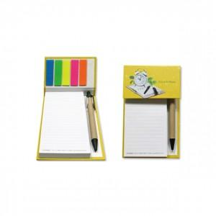 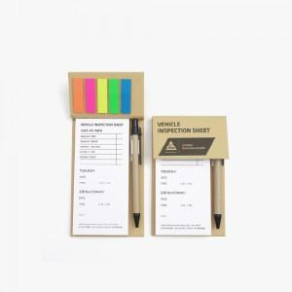

【상세/제작정보】 | <p><span style="font-size: 12pt;">표지컬러 + 내지먹1도 (HS-90-13) or 크라프트 먹1도 + 내지먹1도 (HS-90-12W) 선택해주세요</span></p><p><span style="font-size: 14pt;"> </span><br><span style="font-size: 14pt;">내지 색상 꼭 선택 해주세요</span> </p>

【인쇄/포장옵션】 | 표지+내지 / OPP(비닐)

【공급단가】 | 수량 | 500~ | 1,000~ | 3,000~ | 5,000~ | 10,000~
*VAT별도 | 컬러표지(13) | 1,950원 | 1,900원 | 1,790원 | 1,720원 | 1,690원
 | 크라프트표지(12W) | 1,950원 | 1,900원 | 1,790원 | 1,720원 | 1,690원

【상품 URL】 | https://www.synergygift.co.kr:443/src/goods_detail.php?gdno=19283

